分析
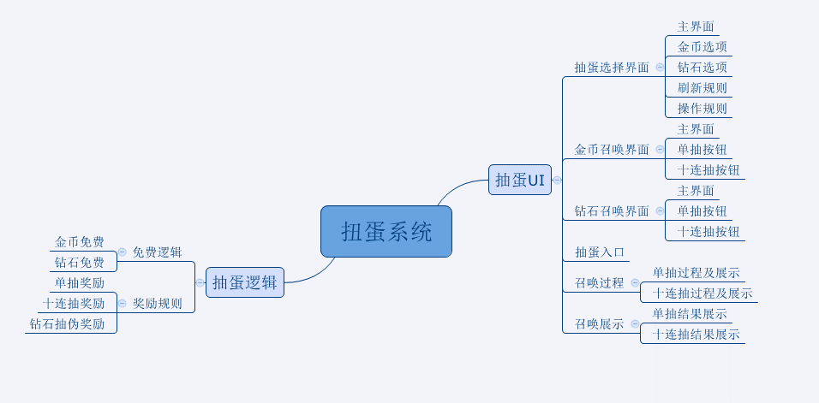

抽蛋UI
caseID | 路径 | 测试点描述 | step No. | 操作步骤 | 数据选择 | 预期结果 | P/F | 表单编号 | 备注
抽蛋选择界面
1 | 基本 | 抽蛋选择界面 | 1 | 在村落场景中点击抽蛋3D物件 |  | 进入抽蛋选择界面 | P
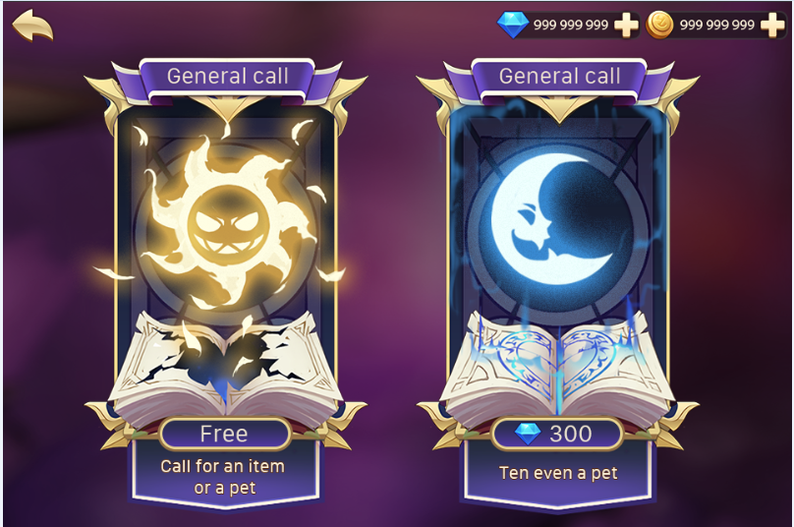
 |  |  | 2 | 查看抽蛋选择界面 | 背景 | 背景为像机照在村落场景的3D物件上的镜头 | F
 |  |  |  |  | UI | UI上显示金币抽取档和钻石抽取档 | P
 |  |  |  |  | 内容 | 包含返回按钮、金币控件、钻石控件 | P
 |  |  | 3 | 查看返回按钮 | 位置 | 如图 | P
 |  |  |  |  | 样式 | 如图 | P
 |  |  |  | 点击返回按钮 |  | 返回到村落主界面 | P
 |  |  | 4 | 查看金币控件 |  | 与主界面金币控件一致 | F | BG-2049
 |  |  |  | 查看钻石控件 |  | 与主界面钻石控件一致 | F | BG-2049
 |  |  | 5 | 查看金币抽取档位 | 位置 | 如图 | P
 |  |  |  |  | 内容 | 详细见后边金币档位测试 | P
 |  |  |  | 查看钻石抽取档位 | 位置 | 如图 | P
 |  |  |  |  | 内容 | 详细见后边钻石档位测试 | P

 | 基本 | 界面刷新规则 | 1 | 查看界面是否刷新 | 从村落打开界面 | 界面内容刷新 | P
 |  |  |  |  | 从金币召唤界面返回 | 界面内容刷新 | P
 |  |  |  |  | 从钻石召唤界面返回 | 界面内容刷新 | P
 |  |  |  |  | 其他 | 界面不刷新 | P

 | 基本 | 界面操作规则 | 1 | 点击档位 | 金币 | 金币档位整体响应点击，点击后跳转到金币召唤界面 | P
 |  |  |  |  | 钻石 | 钻石档位整体响应点击，点击后跳转到钻石召唤界面 | P

 | 基本 | 金币档位测试 | 1 | 查看金币抽取档位UI显示 |  | 包含标题、底图、提示信息、召唤花费 | P
 |  |  | 2 | 查看标题 | 位置 | 如图 | P
 |  |  |  |  | 内容 | 显示为“金币召唤” | P
 |  |  | 3 | 查看底图 |  | 显示为金币召唤对应底图 | F | BG-2051
 |  |  | 4 | 查看提示信息 | 位置 | 如图 | P
 |  |  |  |  | 内容 | 显示为“召唤获得物品或宠物” | P
 |  |  | 5 | 查看召唤消耗 | 位置 | 如图 | P
 |  |  |  |  | 内容-有免费次数且可用 | 显示为“FREE！” | P
 |  |  |  |  | 内容-有免费次数且不可用 | 显示为“金币图标 金币数量” | F | BG-2054
 |  |  |  |  | 内容-无免费次数 | 显示为“金币图标 金币数量” | P
 |  |  |  | 查看金币数量文字颜色 | 玩家拥有金币<召唤消耗金币 | 数字显示为红色 | B
 |  |  |  |  | 玩家拥有金币=召唤消耗金币 | 数字显示为正常字色 | B
 |  |  |  |  | 玩家拥有金币>召唤消耗金币 | 数字显示为正常字色 | B

 | 基本 | 钻石档位测试 | 1 | 查看钻石抽取档位UI显示 |  | 包含标题、底图、提示信息、召唤花费 | P
 |  |  | 2 | 查看标题 | 位置 | 如图 | P
 |  |  |  |  | 内容 | 显示为“钻石召唤” | P
 |  |  | 3 | 查看底图 |  | 显示为钻石召唤对应底图 | F | BG-2051
 |  |  | 4 | 查看提示信息 | 位置 | 如图 | P
 |  |  |  |  | 内容 | 显示为“十连抽必得宠物” | F | BG-2052
 |  |  | 5 | 查看召唤消耗 | 位置 | 如图 | P
 |  |  |  |  | 内容-有免费次数 | 显示为“FREE！” | P
 |  |  |  |  | 内容-无免费次数 | 显示为“钻石图标 钻石数量” | F | BG-2054
 |  |  |  | 查看钻石数量文字颜色 | 玩家拥有钻石<召唤消耗钻石 | 数字显示为红色 | B
 |  |  |  |  | 玩家拥有钻石=召唤消耗钻石 | 数字显示为正常字色 | B
 |  |  |  |  | 玩家拥有钻石>召唤消耗钻石 | 数字显示为正常字色 | B

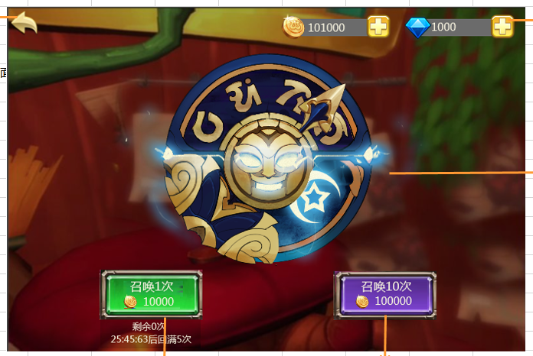
金币召唤界面
 | 基本 | 金币召唤界面 | 1 | 在抽蛋选择界面点击金币召唤 |  | 进入金币召唤界面 | P
 |  |  | 2 | 查看金币召唤界面 | 背景 | 背景为像机照在村落场景的3D物件上的镜头 | P
 |  |  |  |  | 内容 | 包含返回按钮、金币控件、钻石控件，单抽按钮、10连抽按钮 | P
 |  |  | 3 | 查看返回按钮 | 位置 | 如图 | P
 |  |  |  |  | 样式 | 如图 | P
 |  |  |  | 点击返回按钮 |  | 返回到抽蛋选择界面 | P
 |  |  | 4 | 查看金币控件 |  | 与主界面金币控件一致 | F | BG-2049
 |  |  |  | 查看钻石控件 |  | 与主界面钻石控件一致 | F | BG-2049
 |  |  | 5 | 查看单抽按钮 | 位置 | 如图 | P
 |  |  |  |  | 内容 | 详见后边测试 | P
 |  |  | 6 | 查看十连抽按钮 | 位置 | 如图 | P
 |  |  |  |  | 内容 | 详见后边测试 | P

 | 基本 | 单抽按钮测试 | 1 | 查看单抽按钮 |  | 包括按钮文案、召唤消耗、按钮提示文案 | P
 |  |  | 2 | 查看按钮文案 | 位置 | 如图 | P
 |  |  |  |  | 内容 | 显示为“召唤1次” | P
 |  |  | 3 | 查看召唤消耗 | 无免费次数 | 显示为“金币图标 金币数量” | P
 |  |  |  |  | 有免费次数且可用 | 显示为“FREE！” | P
 |  |  |  |  | 有免费次数且不可用 | 显示为“金币图标 金币数量” | P
 |  |  |  | 查看金币数量文字颜色 | 玩家拥有金币<召唤消耗金币 | 数字显示为红色 | F | BG-2055
 |  |  |  |  | 玩家拥有金币=召唤消耗金币 | 数字显示为正常字色 | P
 |  |  |  |  | 玩家拥有金币>召唤消耗金币 | 数字显示为正常字色 | P
 |  |  | 4 | 查看单抽按钮提示文案 | 无免费次数 | 显示为“今日免费次数已用完” | F | BG-2056
 |  |  |  |  | 有免费次数且可用 | 显示为“免费次数X/5” | P
 |  |  |  |  | 有免费次数且不可用 | 显示为“冷却时间XX：xx：xx” | F | BG-2057
 |  |  | 5 | 查看次数显示 | 剩余次数为5 | 显示为“免费次数5/5” | P
 |  |  |  |  | 剩余次数为3 | 显示为“免费次数3/5” | P
 |  |  |  |  | 剩余次数为1 | 显示为“免费次数1/5” | P
 |  |  | 6 | 查看冷却时间倒计时 |  | 倒计时从3分钟开始以秒为单位减少 | P
 |  |  |  | 倒计时减少到0后，查看按钮显示 |  | 按钮刷新为带有“Free！”的样式 | P
 |  |  | 7 | 点击单抽按钮 | 有免费次数 | 进行一次召唤，进入召唤过程 | P
 |  |  |  |  | 无免费次数-金币足够 | 进行一次召唤，进入召唤过程 | P
 |  |  |  |  | 无免费次数-金币不足-有兑换次数 | 弹出钻石兑换金币界面 | F | BG-2058
 |  |  |  |  | 无免费次数-金币不足-无兑换次数 | 弹出不能兑换的提示界面 | B
 |  |  |  | 查看召唤后按钮变化 | 有免费次数且次数未用光 | 按钮样式变为显示金币样式，显示倒计时 | P
 |  |  |  |  | 有免费次数且次数已用光 | 按钮样式变为显示金币样式，显示次数用完提示 | P
 |  |  |  |  | 无免费次数-金币足够 | 按钮样式不变 | P
 |  |  |  | 查看召唤后金币消耗 | 有免费次数 | 未扣除金币，数据库记录正确 | P
 |  |  |  |  | 无免费次数-金币足够 | 扣除单次召唤金币，数据库记录正确 | P

 | 基本 | 十连抽按钮测试 | 1 | 查看十连抽按钮 |  | 包括按钮文案、召唤消耗 | P
 |  |  | 2 | 查看按钮文案 | 位置 | 如图 | P
 |  |  |  |  | 内容 | 显示为“召唤10次” | P
 |  |  | 3 | 查看召唤消耗 |  | 金币=0.9*单次量*10 | F | BG-2059
 |  |  |  | 查看金币数量文字颜色 | 玩家拥有金币<召唤消耗金币 | 数字显示为红色 | F | BG-2055
 |  |  |  |  | 玩家拥有金币=召唤消耗金币 | 数字显示为正常字色 | B
 |  |  |  |  | 玩家拥有金币>召唤消耗金币 | 数字显示为正常字色 | B
 |  |  | 4 | 点击十连抽按钮 | 金币足够 | 进行一次召唤，进入召唤过程 | P
 |  |  |  |  | 金币不足-有兑换次数 | 弹出钻石兑换金币界面 | F | BG-2058
 |  |  |  |  | 金币不足-无兑换次数 | 弹出不能兑换的提示界面 | B
 |  |  |  | 查看召唤后金币消耗 |  | 扣除十连召唤金币，数据库记录正确 | F | BG-2060

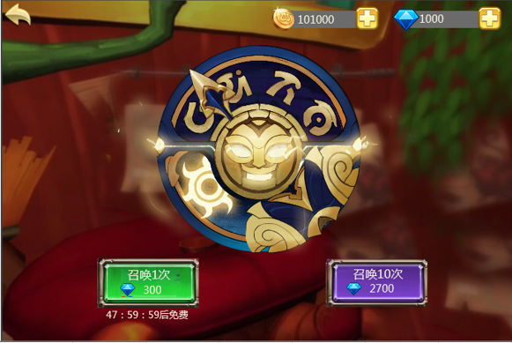
钻石召唤界面
 | 基本 | 钻石召唤界面 | 1 | 在抽蛋选择界面点击钻石召唤 |  | 进入钻石召唤界面 | P
 |  |  | 2 | 查看钻石召唤界面 | 背景 | 背景为像机照在村落场景的3D物件上的镜头 | P
 |  |  |  |  | 内容 | 包含返回按钮、钻石控件、钻石控件，单抽按钮、10连抽按钮 | P
 |  |  | 3 | 查看返回按钮 | 位置 | 如图 | P
 |  |  |  |  | 样式 | 如图 | P
 |  |  |  | 点击返回按钮 |  | 返回到抽蛋选择界面 | P
 |  |  | 4 | 查看钻石控件 |  | 与主界面钻石控件一致 | F | BG-2049
 |  |  |  | 查看钻石控件 |  | 与主界面钻石控件一致 | F | BG-2049
 |  |  | 5 | 查看单抽按钮 | 位置 | 如图 | P
 |  |  |  |  | 内容 | 详见后边测试 | P
 |  |  | 6 | 查看十连抽按钮 | 位置 | 如图 | P
 |  |  |  |  | 内容 | 详见后边测试 | P

 | 基本 | 单抽按钮测试 | 1 | 查看单抽按钮 |  | 包括按钮文案、召唤消耗、按钮提示文案 | P
 |  |  | 2 | 查看按钮文案 | 位置 | 如图 | P
 |  |  |  |  | 内容 | 显示为“召唤1次” | P
 |  |  | 3 | 查看召唤消耗 | 无免费次数 | 显示为“钻石图标 钻石数量” | F | BG-2062
 |  |  |  |  | 有免费次数且可用 | 显示为“FREE！” | P
 |  |  |  | 查看钻石数量文字颜色 | 玩家拥有钻石<召唤消耗钻石 | 数字显示为红色 | F | BG-2055
 |  |  |  |  | 玩家拥有钻石=召唤消耗钻石 | 数字显示为正常字色 | P
 |  |  |  |  | 玩家拥有钻石>召唤消耗钻石 | 数字显示为正常字色 | P
 |  |  | 4 | 查看单抽按钮提示文案 | 无免费次数 | 显示为“XX：xx：xx后免费” | F | BG-2063
 |  |  |  |  | 有免费次数且可用 | 不显示提示文案 | P
 |  |  | 5 | 查看冷却时间倒计时 |  | 倒计时从Y小时开始以秒为单位减少
 |  |  |  | 倒计时减少到0后，查看按钮显示 |  | 按钮刷新为带有“Free！”的样式 | P
 |  |  | 6 | 点击单抽按钮 | 有免费次数 | 进行一次召唤，进入召唤过程 | P
 |  |  |  |  | 无免费次数-钻石足够 | 进行一次召唤，进入召唤过程 | P
 |  |  |  |  | 无免费次数-钻石不足 | 弹出钻石充值二级确认框 | F | BG-2064
 |  |  |  | 查看召唤后按钮变化 | 有免费次数 | 按钮样式变为显示钻石样式，显示倒计时 | P
 |  |  |  |  | 无免费次数-钻石足够 | 按钮样式不变 | P
 |  |  |  | 查看召唤后钻石消耗 | 有免费次数 | 未扣除钻石，数据库记录正确 | B
 |  |  |  |  | 无免费次数-钻石足够 | 扣除单次召唤钻石，数据库记录正确 | B

 | 基本 | 十连抽按钮测试 | 1 | 查看十连抽按钮 |  | 包括按钮文案、召唤消耗 | P
 |  |  | 2 | 查看按钮文案 | 位置 | 如图 | P
 |  |  |  |  | 内容 | 显示为“召唤10次” | P
 |  |  | 3 | 查看召唤消耗 |  | 钻石=0.9*单次量*10 | F
 |  |  |  | 查看钻石数量文字颜色 | 玩家拥有钻石<召唤消耗钻石 | 数字显示为红色 | F | BG-2055
 |  |  |  |  | 玩家拥有钻石=召唤消耗钻石 | 数字显示为正常字色 | B
 |  |  |  |  | 玩家拥有钻石>召唤消耗钻石 | 数字显示为正常字色 | B
 |  |  | 4 | 点击十连抽按钮 | 钻石足够 | 进行一次召唤，进入召唤过程 | P
 |  |  |  |  | 钻石不足 | 弹出钻石充值二级确认框 | F | BG-2064
 |  |  |  | 查看召唤后钻石消耗 |  | 扣除十连召唤钻石，数据库记录正确 | B

抽蛋入口
 | 基本 | 进入抽蛋过程 | 1 | 在村落中点击场景中抽蛋的3D物件 |  | 镜头切换照到3D物件上，同时出现抽蛋选择UI | B
 |  |  | 2 | 选择其中一个抽蛋档位 |  | 镜头保持照在3D物件上不变，UI切换到对应档位的界面UI | P
 |  |  |  |  | 进入金币召唤界面 | 3D显示月亮态，如图 | P
 |  |  |  |  | 进入钻石召唤界面 | 3D显示太阳态，如图 | P
 |  |  | 3 | 点击返回 |  | 镜头保持不变，返回抽蛋选择UI | P
 |  |  | 4 | 点击返回 |  | 镜头切回原村落主场景镜头位置 | B

召唤过程
 | 基本 | 单次召唤过程 | 1 | 点击金币或者钻石单抽，查看动画及特效 | 查看指针 | 表盘指针疯狂左右摇摆
 |  |  |  |  | 查看脸部 | 在三种脸之间疯狂切换 | F | BG-2065
 |  |  |  | 查看界面UI |  | 所有UI全部隐藏 | F | BG-2067
 |  |  | 2 | 召唤过程进入结束阶段，查看动画及特效 | 查看指针 | 逐渐变慢，并最终停止 | P
 |  |  |  |  | 查看脸部 | 切换速度逐渐变慢并最终停在某一种形态的脸 | P
 |  |  |  |  | 查看圆盘特效 | 在指针和脸快要停止时，播放特效，根据所得奖励播放对应特效 | P
 |  |  | 3 | 查看圆盘消失特效 |  | 播放圆盘消失特效，消失后进入召唤展示过程 | P

 | 基本 | 十连召唤过程 | 1 | 点击金币或者钻石十连抽，查看触发情况 |  | 重复出现10次单抽召唤过程 | P
 |  |  | 2 | 查看抽到不同内容，触发情况 | 抽到道具 | 在抽取结果展示界面停留2秒自动开始下一次抽取 | P
 |  |  |  |  | 抽到宠物 | 停留在宠物展示界面，点击确定后才能开始下一次抽取 | P
 |  |  | 3 | 查看十连抽过程中UI |  | 右上角显示【跳过】按钮 | P
 |  |  | 4 | 点击【跳过】按钮 |  | 直接出现十连召唤结果展示界面，展示所有十次抽到的道具 | P
 |  |  |  | 未点击【跳过】按钮 |  | 重复十次单抽过程，不出现十连召唤结果展示 | P

 | 基本 | 根据奖励显示特效逻辑 | 1 | 召唤获得宠物，查看获得宠物时的脸和特效 | 宠物rarity为3,4,5 | 显示脸1和高级特效 | F | BG-2078
 |  |  |  |  | 宠物rarity为2 | 显示脸2和中级特效 | F | BG-2078
 |  |  |  |  | 宠物rarity为0,1 | 显示脸3和低级特效 | P
 |  |  | 2 | 召唤获得装备，查看获得装备时的脸和特效 | 装备品级为紫，橙，红 | 显示脸1和高级特效 | P
 |  |  |  |  | 装备品级为蓝 | 显示脸2和中级特效 | P
 |  |  |  |  | 装备品级为白，绿 | 显示脸3和低级特效 | P
 |  |  | 3 | 召唤获得道具，查看获得道具时的脸和特效 | 道具grade为4,5,6 | 显示脸1和高级特效 | P
 |  |  |  |  | 道具grade为3 | 显示脸2和中级特效 | P
 |  |  |  |  | 道具grade为1,2 | 显示脸3和低级特效 | P

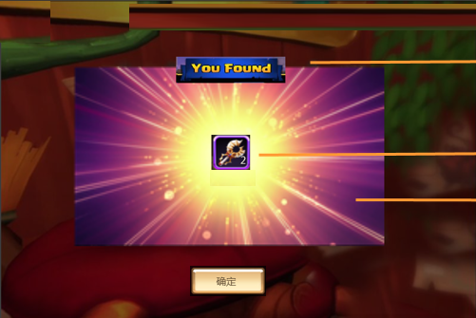
召唤展示
 | 基本 | 查看召唤展示-非宠物 | 1 | 抽到非宠物，查看展示界面 |  | 包含标题、召唤结果、特效、【确定】按钮 | P
 |  |  | 2 | 查看标题 | 位置 | 如图 | P
 |  |  |  |  | 内容 | 显示为“召唤结果” | F | BG-2074
 |  |  | 3 | 查看召唤结果 |  | 显示道具icon | P
 |  |  |  | 查看道具icon |  | 符合通用道具icon显示规则 | P
 |  |  |  | 点击道具icon |  | 弹出道具tips，tips为通用tips | F | BG-2072
 |  |  | 4 | 查看特效 | 金币召唤 | 显示金币召唤对应特效 | P
 |  |  |  |  | 钻石召唤 | 显示钻石召唤对应特效 | P
 |  |  | 5 | 查看确定按钮 | 位置 | 如图 | P
 |  |  |  |  | 内容 | 显示为“确定” | P
 |  |  |  | 点击【确定】按钮 | 金币单抽 | 返回金币召唤界面 | P
 |  |  |  |  | 钻石单抽 | 返回钻石召唤界面 | P
 |  |  |  |  | 金币十连-非第十次 | 无确定按钮，停留2s进行下一次召唤 | P
 |  |  |  |  | 金币十连-第十次 | 返回金币召唤界面 | P
 |  |  |  |  | 钻石十连-非第十次 | 继续下一次钻石召唤 | P
 |  |  |  |  | 钻石十连-第十次 | 返回钻石召唤界面 | P

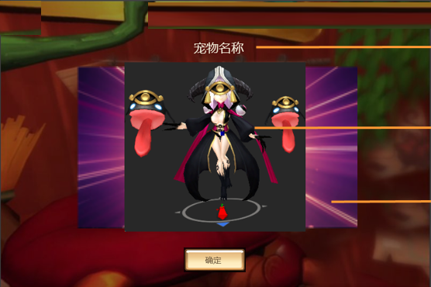
 | 基本 | 查看召唤展示-宠物 | 1 | 抽到宠物，查看展示界面 |  | 包含宠物名称、宠物3D形象、特效、【确定】按钮 | F | BG-2068
 |  |  | 2 | 查看宠物名称 | 位置 | 如图 | B
 |  |  |  |  | 获得宠物A | 显示宠物A名称和稀有度 | B
 |  |  |  |  | 获得宠物B | 显示宠物B名称和稀有度 | B
 |  |  |  | 查看宠物名称字色 |  | 显示通用字色 | B
 |  |  | 3 | 查看宠物3D形象 | 位置 | 如图 | P
 |  |  |  |  | 获得宠物A | 显示宠物A的3D形象 | P
 |  |  |  |  | 获得宠物B | 显示宠物B的3D形象 | P
 |  |  |  | 查看宠物动作 |  | 先播放大招炫耀动作，然后播放待机动作 | F | BG-2069
 |  |  | 4 | 查看特效 | 金币召唤 | 显示金币召唤对应特效 | P
 |  |  |  |  | 钻石召唤 | 显示钻石召唤对应特效 | P
 |  |  | 5 | 查看确定按钮 | 位置 | 如图 | P
 |  |  |  |  | 内容 | 显示为“确定” | F | BG-2070
 |  |  |  | 查看确定按钮出现时机 |  | 在播放完宠物大招炫耀动作后出现 | P
 |  |  |  | 点击【确定】按钮 | 金币单抽 | 返回金币召唤界面 | P
 |  |  |  |  | 钻石单抽 | 返回钻石召唤界面 | P
 |  |  |  |  | 金币十连-非第十次 | 继续下一次金币召唤 | P
 |  |  |  |  | 金币十连-第十次 | 返回金币召唤界面 | P
 |  |  |  |  | 钻石十连-非第十次 | 继续下一次钻石召唤 | P
 |  |  |  |  | 钻石十连-第十次 | 返回钻石召唤界面 | P

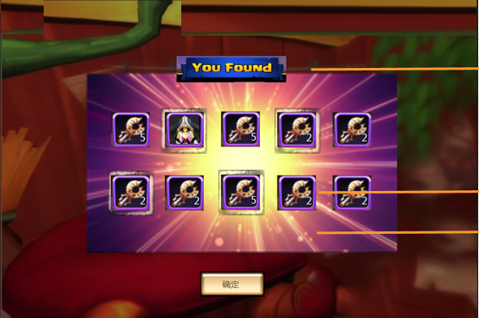
 | 基本 | 查看召唤展示-十连抽 | 1 | 查看十连抽展示界面 |  | 包含标题、召唤结果、特效、【确定】按钮 | F | BG-2073
 |  |  | 2 | 查看标题 | 位置 | 如图 | P
 |  |  |  |  | 内容 | 显示为“召唤结果” | F | BG-2074
 |  |  | 3 | 查看召唤结果 |  | 显示对应内容的icon | P
 |  |  |  | 查看道具icon |  | 符合通用道具icon显示规则 | P
 |  |  |  | 点击道具icon |  | 弹出道具tips，tips为通用tips | F | BG-2072
 |  |  |  | 查看宠物icon |  | 符合通用宠物icon显示规则，并显示宠物稀有度 | P
 |  |  |  | 点击宠物icon |  | 不响应点击 | P
 |  |  |  | 查看icon特效 | 脸1对应的获得物品 | icon外存在一个特效 | F | BG-2075
 |  |  |  |  | 脸2对应的获得物品 | icon外无特效 | B
 |  |  |  |  | 脸3对应的获得物品 | icon外无特效 | B
 |  |  | 4 | 查看特效 | 金币召唤 | 显示金币召唤对应特效 | P
 |  |  |  |  | 钻石召唤 | 显示钻石召唤对应特效 | P
 |  |  | 5 | 查看确定按钮 | 位置 | 如图 | P
 |  |  |  |  | 内容 | 显示为“确定” | P
 |  |  |  | 点击【确定】按钮 | 金币十连 | 返回金币召唤界面 | P
 |  |  |  |  | 钻石十连 | 返回钻石召唤界面 | P

